Penilaian Panitia Seminar
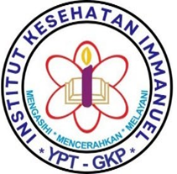
 | INSTITUT KESEHATAN IMMANUEL BANDUNG
 | PROGRAM STUDI KESEHATAN MASYARAKAT
 | TAHUN 2026

PENILAIAN PANITIA SEMINAR

Nama Mahasiswa :
NIM :
Divisi :
Jabatan :

No | Aspek Penilaian | Skor (1-4) | Bobot (%) | Nilai Akhir
1 | Kehadiran & Disiplin |  | 20 | 0
2 | Tanggung Jawab |  | 25 | 0
3 | Kerja Sama Tim |  | 20 | 0
4 | Inisiatif & Kreativitas |  | 15 | 0
5 | Sikap & Etika |  | 10 | 0
6 | Kinerja Hari-H |  | 10 | 0
 |  |  | TOTAL | 0

 |  |  | Bandung, ......................... 2026
 |  |  | Ketua Seminar,

 |  |  | Laela Fauziyah
 |  |  | NIM. 1320125006

Mengetahui,
Dosen Pembina Seminar,

Dr. Gurdani Yogisutanti, S.K.M., M.Sc.
NIK. 197702092005012001

